算法 3_ERC4626
 | 时间点 | T0 | T1 | T2 | T3 | T4 | T5
用户行为 | 实时新增手续费（ETH） | 0 | 100 | 200 | 0 | 300 | 0 | ERC4626 的简单实现：https://solidity-by-example.org/defi/vault/
 | A 新增质押 | 1000 | 0 | 0 | 500 | 0 | 0
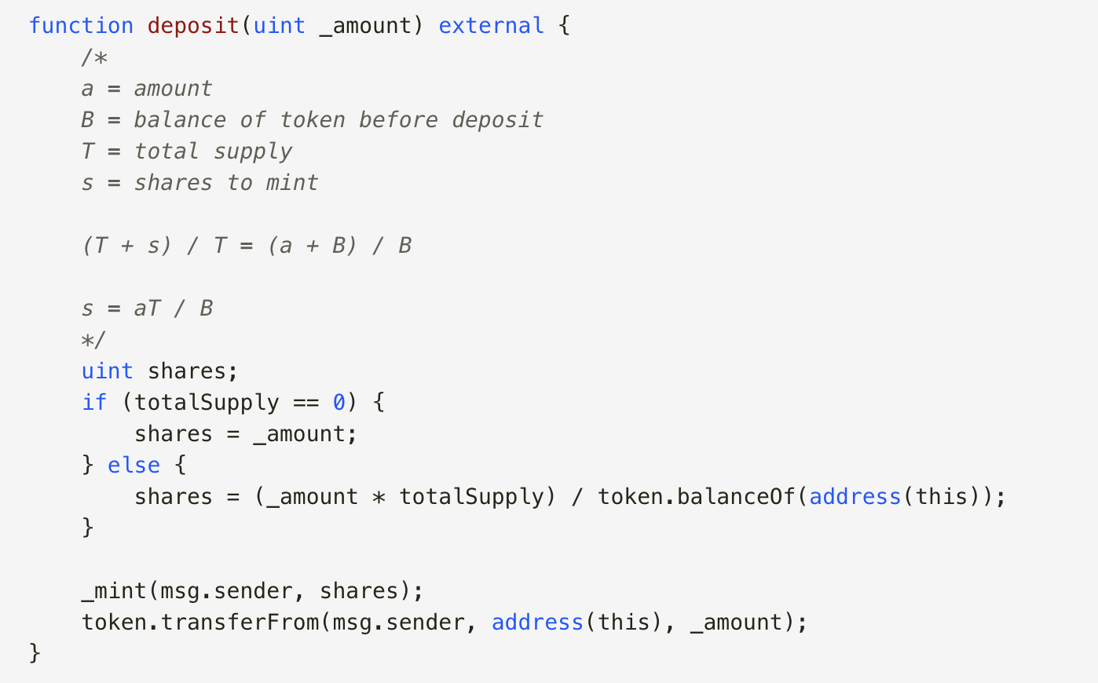
 | B 新增质押 | 0 | 0 | 1000 | 200 | 0 | 0
 | C 新增质押 | 500 | 0 | 0 | 0 | 0 | 0
全局数据 | 实时新增纯质押数 | 1500 | 0 | 1000 | 700 | 0 | 0
 | 实时利息再质押数 | 0 | 100 | 200 | 0 | 300 | 0
 | 累计计算使用的质押总数 （Tn - 1本息之和） | 0 | 1500 | 1600 | 2800 | 3500 | 3800
 | 单份实时收益（全局） | 0 | 0.066666666667 | 0.125 | 0 | 0.085714285714 | 0
 | 单份收益增长率（相比上一个单份实时收益） | 1 | 1.0666666667 | 1.125 | 1 | 1.0857142857 | 1
 | 单份累计收益（全局） | 0 | 0.066666666667 | 0.19166666667 | 0.19166666667 | 0.27738095238 | 0.27738095238
 | 实时发行的总股份 | 1500 | 100 | 1200 | 700 | 300 | 0
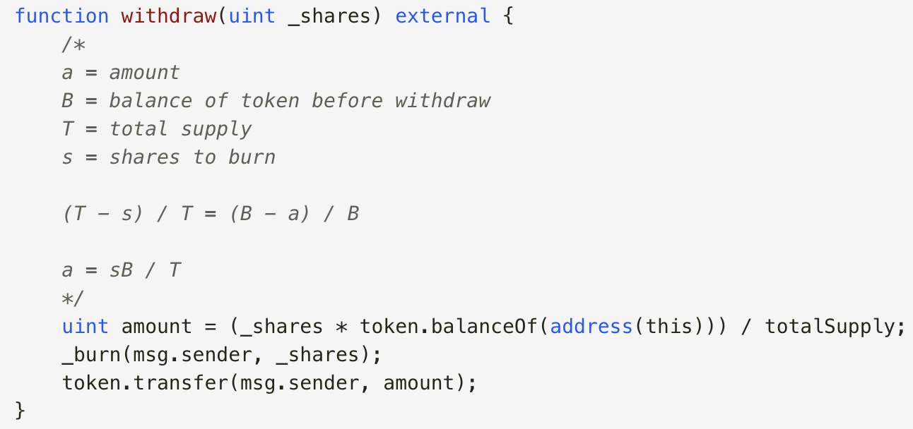
 | 累计总股份 | 1500 | 1600 | 2800 | 3500 | 3800 | 3800
质押者 A | A 收到的股份（实时） | 1000 | 66.666666667 | 133.33333333 | 500 | 145.71428571 | 0
 | A 收到的股份（累计） | 1000 | 1066.6666667 | 1200 | 1700 | 1845.7142857 | 1845.7142857
 | A 实时新增质押 （新质押+新手续费） | 1000 | 66.666666667 | 133.33333333 | 500 | 145.71428571 | 0
 | A 实时收益（仅新手续费） | 0 | 66.666666667 | 133.33333333 | 0 | 145.71428571 | 0
 | A 累计收益 | 0 | 66.666666667 | 200 | 200 | 345.71428571 | 345.71428571
 | A 累计计算使用的质押总数 （Tn - 1本息之和） | 0 | 1000 | 1066.6666667 | 1200 | 1700 | 1845.7142857
质押者 B | B 收到的股份（实时） | 0 | 0 | 1000 | 200 | 102.85714286 | 0
 | B 收到的股份（累计） | 0 | 0 | 1000 | 1200 | 1302.8571429 | 1302.8571429
 | B 实时新增质押 （新质押+新手续费） | 0 | 0 | 1000 | 200 | 102.85714286 | 0
 | B 实时收益（仅新手续费） | 0 | 0 | 0 | 0 | 102.85714286 | 0
 | B 累计收益 | 0 | 0 | 0 | 0 | 102.85714286 | 102.85714286
 | B 累计计算使用的质押总数 （Tn - 1本息之和） | 0 | 0 | 0 | 1000 | 1200 | 1302.8571429
质押者 C | C 收到的股份（实时） | 500 | 33.333333333 | 66.666666667 | 0 | 51.428571429 | 0
 | C 收到的股份（累计） | 500 | 533.33333333 | 600 | 600 | 651.42857143 | 651.42857143
 | C 实时新增质押 （新质押+新手续费） | 500 | 33.333333333 | 66.666666667 | 0 | 51.428571429 | 0
 | C 实时收益（仅新手续费） | 0 | 33.333333333 | 66.666666667 | 0 | 51.428571429 | 0
 | C 累计收益 | 0 | 33.333333333 | 100 | 100 | 151.42857143 | 151.42857143
 | C 累计计算使用的质押总数 （Tn - 1本息之和） | 0 | 500 | 533.33333333 | 600 | 600 | 651.42857143

 | 此版本： 1. 使用 ERC4626 的方法：新增股份的比例与新增质押的比例始终为 1：1 的关系； 2. 此方法可以通过计算“实时发行的总股份”和“累计总股份”来管理股份的价值，因此不需要依赖于任何单个用户的数据

 | 作业链接：https://github.com/GarenWoo/0227_NFTMarketWithStake

